상품제안서
풀칼라 경질마우스패드 2T | 상품코드: S02286

 |  |  |  |  |  |  | 02-713-8555 | www.synergygift.co.kr
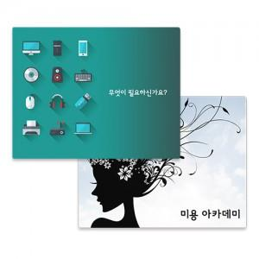

【상세/제작정보】 | 미끄럼 방지 고무바닥, 단면컬러인쇄, 부드러운 재질, 두께2mm 마우스패드

【인쇄/포장옵션】 | 풀칼라 / OPP(비닐)

【공급단가】 | 수량 | 1,000~ | 3,000~ | 5,000~ | 10,000~ | 30,000~
*VAT별도 | 220x175 | 670원 | 585원 | 565원 | 545원 | 535원
 | 240x200 | 735원 | 650원 | 630원 | 605원 | 595원
 | 297x210 | 1,020원 | 895원 | 865원 | 830원 | 814원

【상품 URL】 | https://www.synergygift.co.kr:443/src/goods_detail.php?gdno=385

